Sheet1
合同包 | 器械名称 | 参考规格 | 参考型号 | 形状 | 插口式/纽扣型 | 参考图片
1 | 自粘电极片 | 方形50*50MM 插针式2.0 | LGT-1200Z （4片/套） | 正方形50*50MM | 磁扣式
2 | 理疗电极片（DJO） | LT-10-C | LT-10-C | 异形 | 纽扣2.2
 | 理疗电极片 | 4片/包 | Lixpad5050 | 正方形50*50MM | 纽扣式
 | 理疗电极片 | 40mm*60mm | LT-3-C （纽扣型3.6） | 扣式40mm*60mm | 纽扣3.6
 | 理疗电极片 | 40mm*40mm | LT-1－E（插线5.0） | 插口式40mm*40mm | 插线5.0
 | 理疗电极片 | 蝴蝶形50×85mm 插针式2.0 | LGT-1200Z D5085C | 蝴蝶形50×85mm | 插针式2.0
 | 理疗用体表电极片 | SK70120WF-F1 | SK70120WF-F1 | 正方形70×120mm | 插口式2.0 | 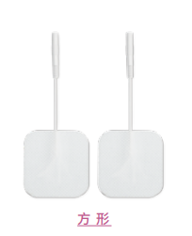
 | 理疗电极片（颅磁） | 圆形25，2.0，插针式 | 型号LT-11-A | 圆形25mm直径 | 插口式 孔径2.0
 | 理疗电极片 | 90mm*130mm | LT-6-A | 长方形90mm*130mm | 插口式2.0
 | 理疗电极片 | CM85RC | CM85RC | 圆形 | 插口式 | 
3 | 一次性使用心电电极 | 儿童SF01 | 儿童SF01 | 35*44mm | 扣式 | 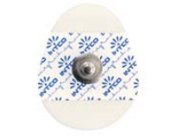
 | 一次性使用心电电极 | LT-601 | LT-601 （成人） | 47*47mm正方形 | 扣式
 | 一次性使用心电电极 | LT-S-301 | 核磁 | Φ50mm圆形 | 扣式 | 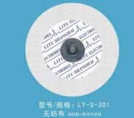
4 | 中医定向透药治疗仪用电极 | 半径40mm，棉片不含药液 | HYT1-01 | 需适配型号为炮苑 NPD-5AE的设备 | 扣式
 | 中医定向透药治疗仪用电极 | φ42圆形，棉片不含药液 | 圆形 | 需适配型号为shebei大鲸 DJ-A9的设备 | 电磁感应
5 | 理疗用体表电极（适配盆基底修复设备电极） | 50mm*50mm | 50mm*50mm | 需适配南京麦澜德生物刺激反馈仪（盆基底修复治疗仪，MLD B4S） | 插口式2.0
 | 理疗用体表电极（适配盆基底修复设备电极） | 乳型72×156 | 乳型72×156 | 需适配南京麦澜德生物刺激反馈仪（盆基底修复治疗仪，MLD B5S） | 插口式2.0
 | 理疗用体表电极（适配盆基底修复设备电极） | 70mm*120mm | 70mm*120mm | 需适配南京麦澜德生物刺激反馈仪（盆基底修复治疗仪，MLD B6S） | 插口式2.0
6 | 一次性心电电极P-00-S/50（湿凝胶型） | P-00-S/50，约 33.3mm × 39.7mm | 50片装 | 需适配迈瑞BeneVision V系列麻醉监护仪配备的专用电极，要求：采用银/氯化银传感器，极化电位稳定，且阻抗通常控制在小于2KΩ，所需电极片要湿凝胶型的。 | 扣式

